关系图
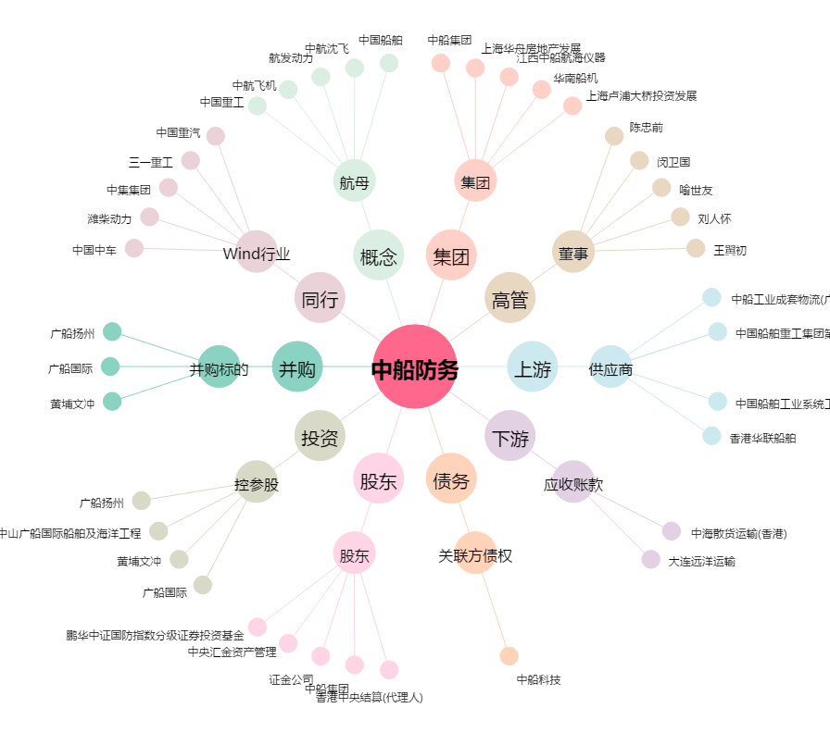
中船防务[600685.SH] - 关系概览图

